Лист1
Название | Описание | Год возникновения | Классификация | Принцип работы | Интерфейс | Преимущества | Недостатки | Вывод
RCS | (Revision Control System) Представляет собой систему отслеживания версий изменяющихся текстовых или состоящих из строк двоичных файлов, как текст на русском языке файлов. | 1982 г. | Централизованная | Для хранения изменений RCS использует схему обратных дельт (reverse-delta). При добавлении файла полный снимок его содержимого сохраняется в файле истории. Когда файл изменяется и возвращается снова, вычисляется дельта на основе существующего содержимого файла истории. Старый снимок отбрасывается, а новый сохраняется вместе с дельтой, чтобы вернуться в старое состояние. | 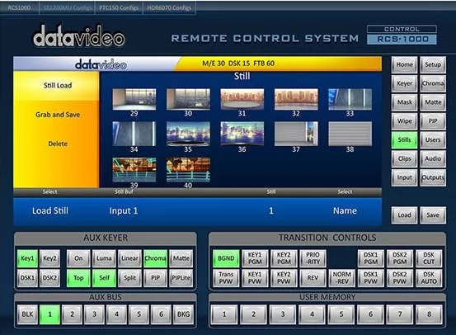 | *простая структура и удобство работы *сохранение ревизий не зависит от центрального репозитория *широко распространена и предустановленна в большинстве свободно распространяемых ОС | *безопасность невысока в том смысле, что пользователи могут редактировать историю версий *только один пользователь может работать с файлом одновременно *отслеживает изменение только отдельных файлов, что не позволяет использовать ее для управления версиями больших проектов | Система контроля версий RCS предоставляет слишком слабый набор инструментов для управления разрабатываемыми проектами и подходит разве что для ознакомления с технологией контроля версий или ведения небольшой истории откатов отдельных файлов.
CVS | (Concurrent Versions System) CVS— это фронтенд для RCS, в нём появился новый набор команд для взаимодействия с файлами в проекте, но под капотом используется тот же формат файла истории RCS и команды RCS. | 1986 г. | Централизованная | CVS использует архитектуру клиент-сервер. Сервер хранит в специальном хранилище текущие версии проекта и историю изменений, а клиент соединяется с ним, чтобы получить нужную ему версию или заполучить новую | 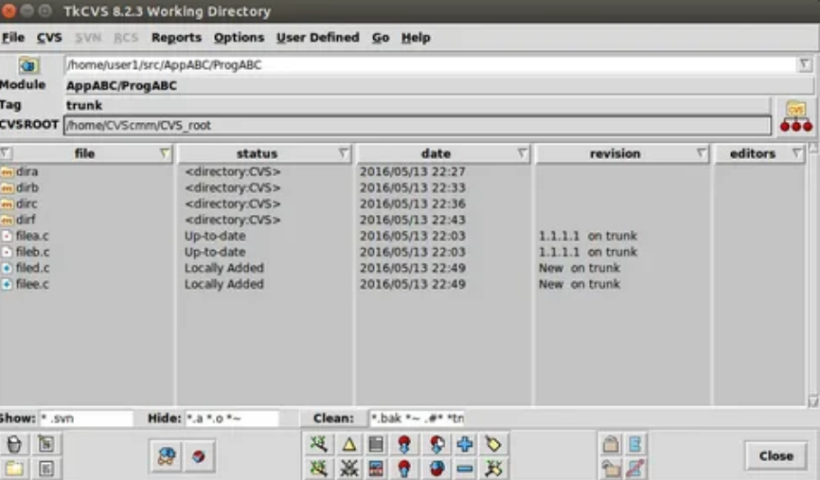 | *несколько клиентов могут одновременно работать над одним и тем же проектом *позволяет управлять не одним файлом, а целыми проектами | * ограниченная поддержка шрифтов * ресурсоемкие операции, т.к. требуют частого обращения к репозиторию, и сохраняемые копии имеют некоторую избыточность | Отлично подходит для управления небольшими проектами, не требующих создания нескольких параллельных версий, которые евдо периодически объединять.
Subversion | СКВ, обладающая всеми достоинствами CVS и решает основные ее проблемы. | 2000 г. | Централизованная | Основана на технологии клиент-сервер. Клиенты копируют изменения из репозитория и объединяют их с локальным проектом пользователя | 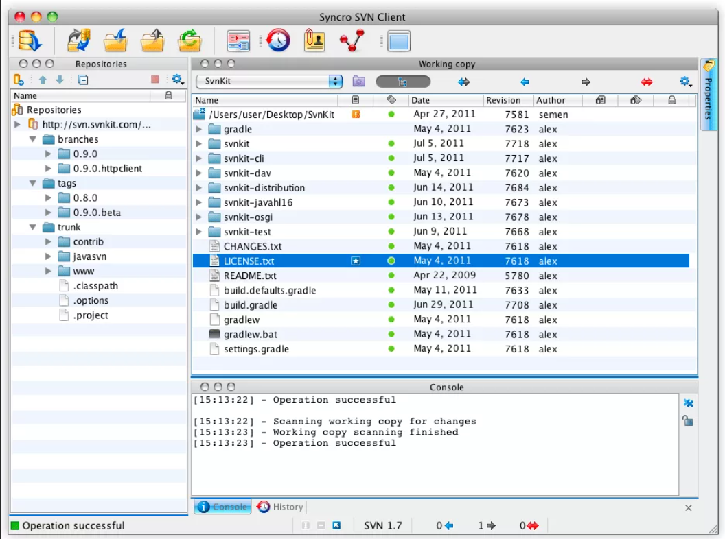 | *cистема команд, схожая с CVS. *поддерживается большинство возможностей CVS. *разнообразные графические интерфейсы и удобная работа из консоли. *отслеживается история изменения файлов и каталогов даже после их переименования и перемещения. *высокая эффективность работы, как с текстовыми, так и с бинарными файлами. | * полная копия репозитория хранится на локальном компьютере в скрытых файлах, что требует достаточно большого объема памяти. * существуют проблемы с переименованием файлов, если переименованный локально файл одним клиентом был в это же время изменен другим клиентом и загружен в репозиторий. * слабо поддерживаются операции слияния веток проекта. * сложности с полным удалением информации о файлах попавших в репозиторий, так как в нем всегда остается информация о предыдущих изменениях файла, и непредусмотрено никаких штатных средств для полного удаления данных о файле из репозитория. | Обладает широким набором инструментов, позволяющих удовлетворить любые нужды для управления версиями проекта с помощью централизованной системы контроля.
Aegis | Первая альтернатива централизованным СКВ, операции которой производятся через файловую систему UNIX. | 1997 г. | Распеределенная | Репозитории могут быть клонированы и изменения могут быть распространены с одного репозитория на другой. Использование по сети требует сетевой ОС UNIX. Управляет обзорами кода. Внесения должны пройти обзор обозревателя, чтобы попасть в главную линию разработки | 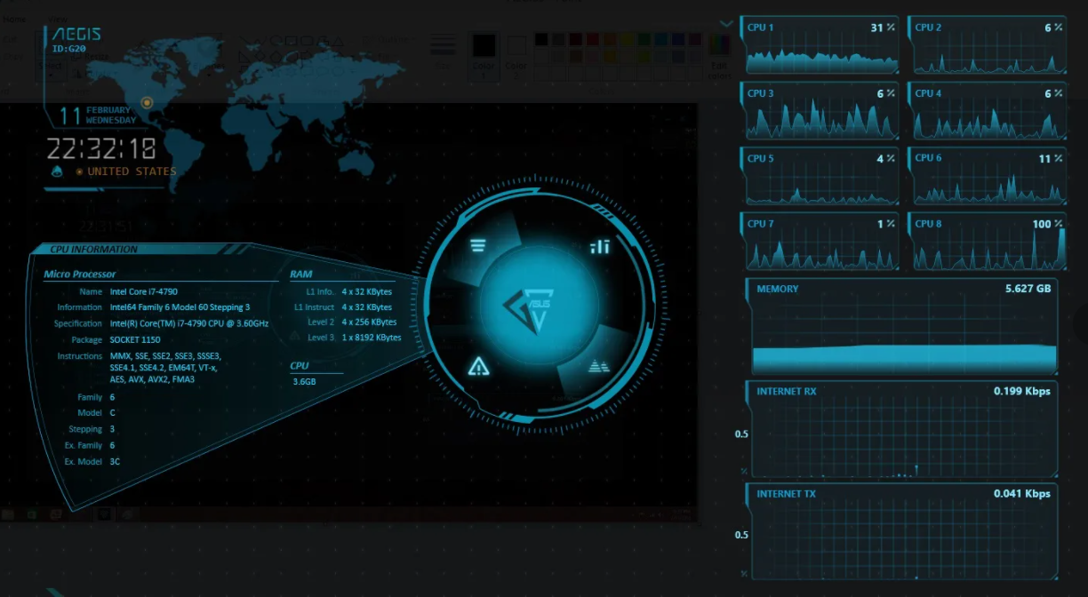 | * надежный контроль корректности загружаемых изменений * возможность предоставлять различные уровни доступа к файлам репозитория, что дает приличный уровень безопасности | * отсутствие встроенной поддержки сетевого взаимодействия * сложность настройки и работы с репозиторием * слабые графические интерфейсы | Сложность работы Aegis может оттолкнуть пользователей от использования систем контроля версий, поэтому ее нельзя рекомендовать для ознакомления или ведения небольших программных проектов.
Monoton | СКВ, в которой каждый клиент сам отвечает за синхронизацию версий разрабатываемого продукта с другими клиентами. | 2003 г. | Централизованная | Предназначен для распределенной работы и широко использует криптографические примитивы для отслеживания изменений файлов и аутентификации действий пользователя | 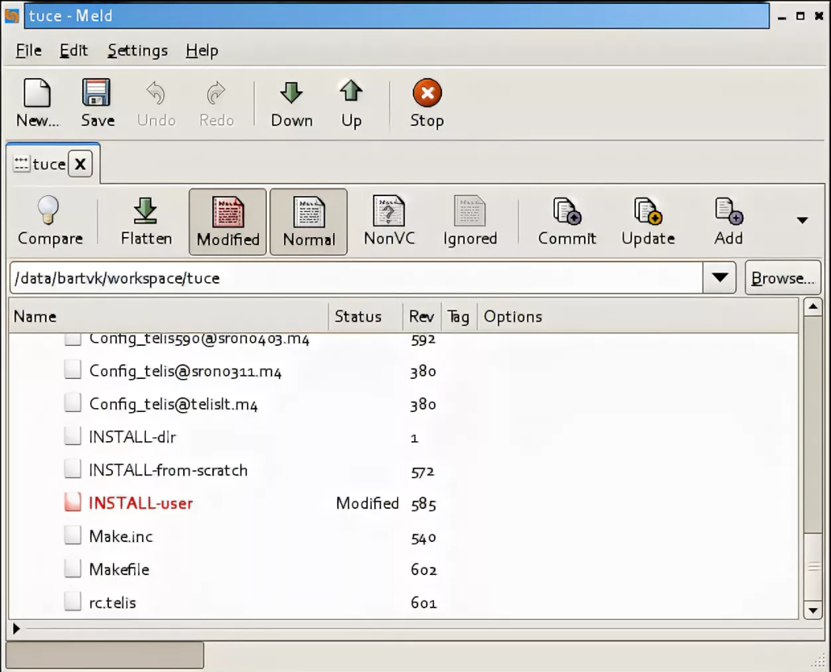 | * поддерживает переименование и перемещение файлов и директорий * качественная документация, значительно облегчающая использование системы контроля версий | * низкая скорость работы * отсутствие мощных графических оболочек * возможные совпадения хэш-кода отличных по содержанию ревизий | Мощный и удобный инструмент для управления версиями разрабатываемого проекта.
Git | Написана в основном на С в сочетании с некоторыми сценариями командной строки. | 2005 г. | Распределенная | Есть рабочий каталог, где хранятся метаданные и локальная базарабочего проект. Именно эта часть копируется, когда пользователи клонируют проект (репозиторий) с сервера | 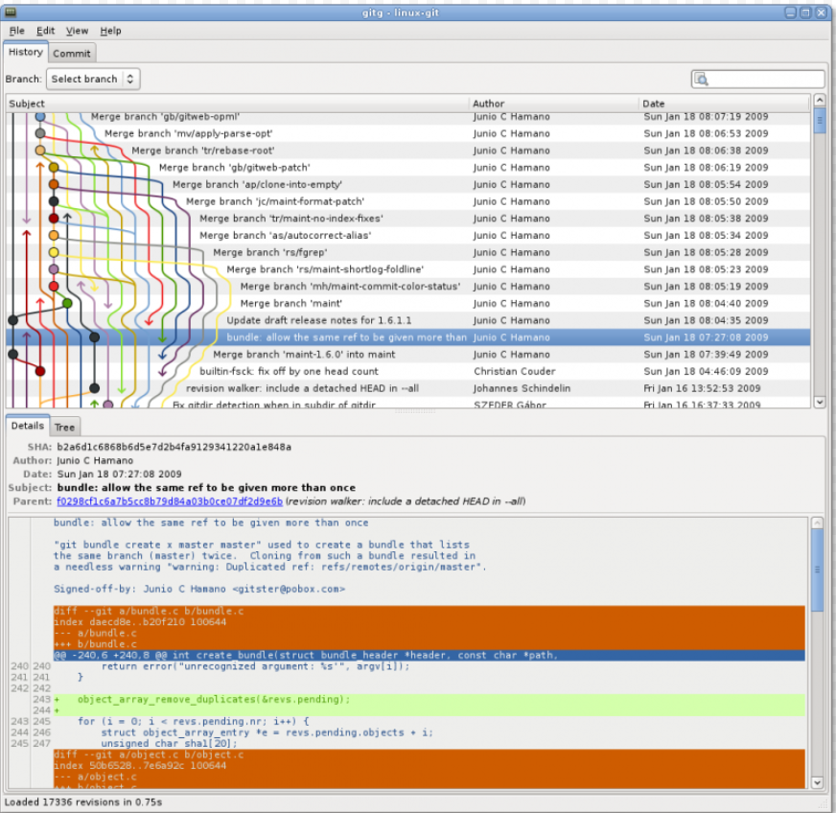 | * гибкая система ветвления проектов и слияния веток между собой * высокая производительность и скорость работы *удобный и интуитивно понятный набор команд | * возможные совпадения хэш-кода отличных по содержанию ревизий * не отслеживается изменение отдельных файлов, а только всего проекта целиком, что может быть неудобно при работе с больщими проектами, содержащими множество несвязных файлов | Гибкая, удобная и мощная система контроля версий, способная удовлетворить абсолютное большинство пользователей
Bazaar | Cвободно распространяемая СКВ, написана на языке Python и работает под управлением ОC Linux, Mac OS Х и Windows. | 2005 г. | Распределенная | Для создания и поддержки нового проекта без использования специального сервера с репозиторием пользователю достаточно запустить команду bzr init в том каталоге, который нужно поместить под контроль версий. | 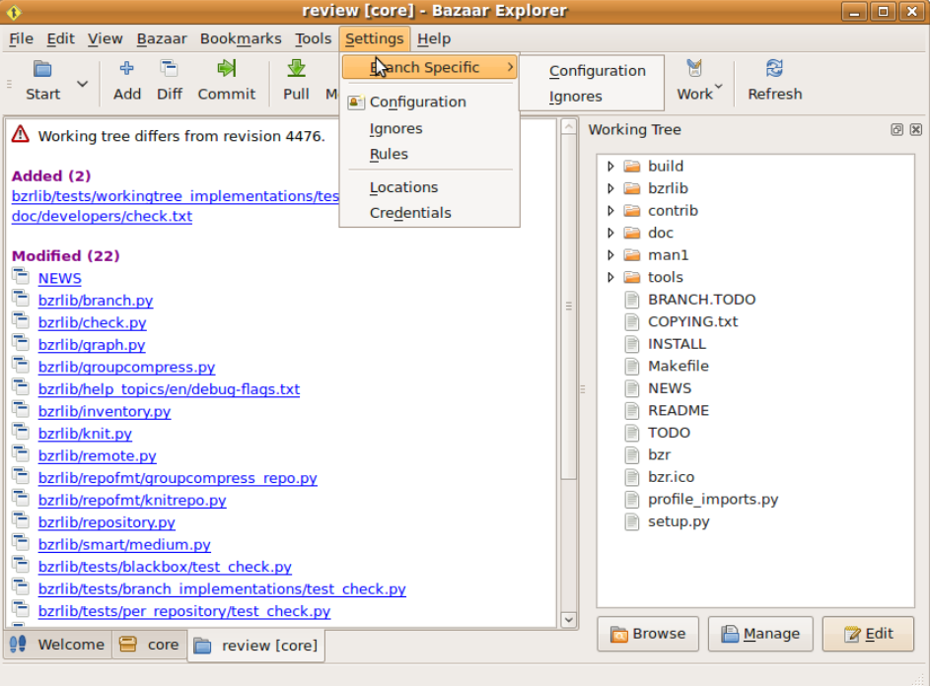 | * великолепная документация * чрезвычайная гибкость, позволяющая подстроиться под нужды конкретного пользователя * возможность работы с репозиториями других СКВ | * более низкая скорость работы * для полноценного функционирования необходимо устанавливать большое кол-во плагинов, позволяющих раскрыть возможности СКВ | Хорошо подходит для пользователей, которых отталкивает перспектива работы с командной строкой
Arch | Первая альтернатива централизованным СКВ, операции которой производятся через файловую систему UNIX. | 2002 г. | Распеределенная | Одной из главных особенностей Arch является пакетный менеджер Pacman, который стремится упростить управление пакетами. По аналогии с другими пакетными менеджерами, для поддержания системы в актуальном состоянии, Pacman синхронизирует списки (базы данных) пакетов с главным сервером Arch, обычно посредством зеркал. | 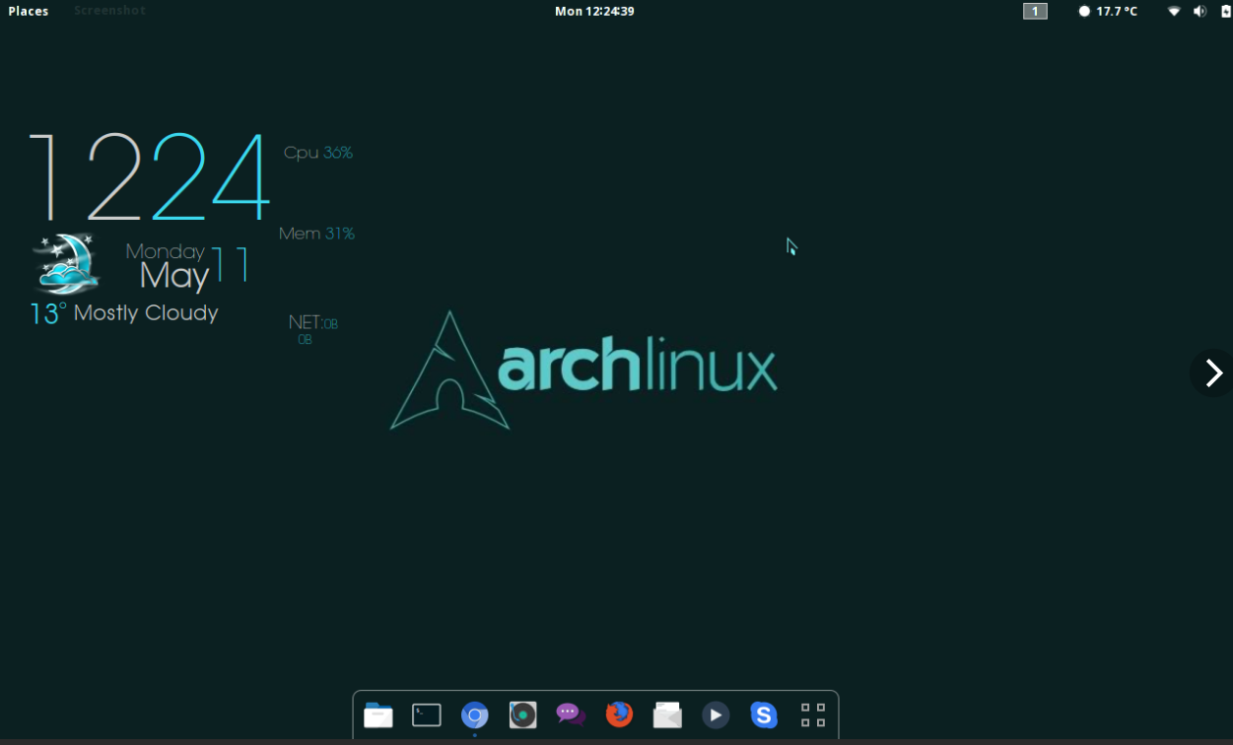 | * осуществляет атомарные операции по сохранению изменений в репозиторий * возможность ветвления версий проекта и объединение отдельных веток | * поддерживается только UNIX-системами | Трудно отметить принципиально лучшие качества, по сравнению с другими распределенными СКВ, если есть выбор, то лучше использовать что-то более мощное и распространенное
Perforce | Кроссплатформенна система. Существуют версии, способные работать под управлением ОС UNIX, Mac OS Х и Windows. | 1995 г. | Централизованная | Имеет клиент-серверную организацию и позволяет одновременно управлять несколькими проектами, создавая для каждого проекта свой репозиторий | 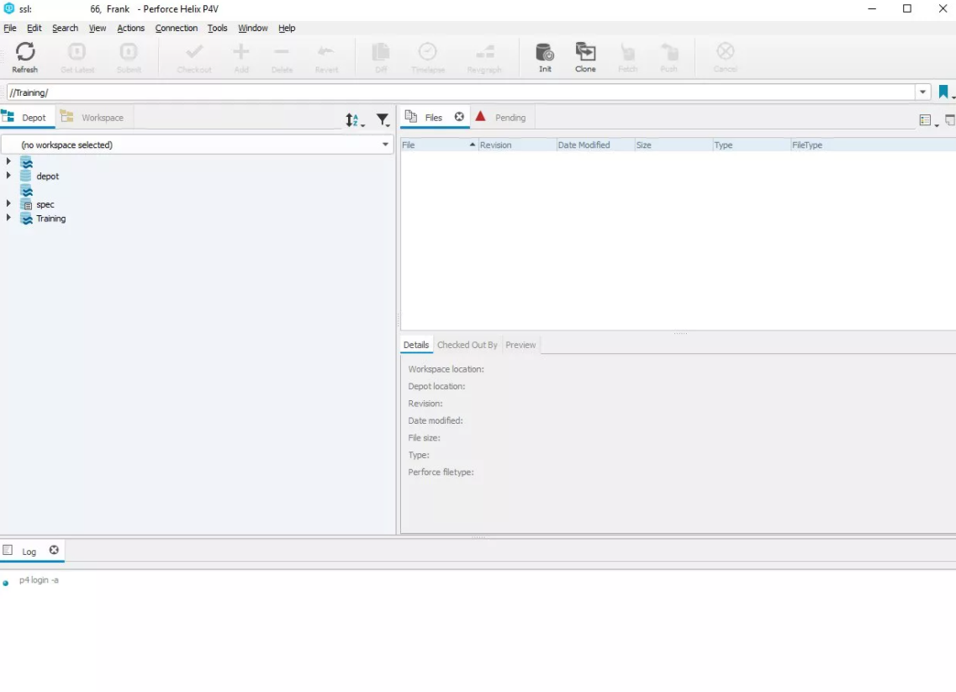 | * возможность интегрироваться со множеством средств разработки ПО * возможность создания веток версий проекта, гибко управлять ими, объединять, откатывать на предыдущие ревизии | * комерческий продукт, чтог сужает область его примепнения и сдерживает распространение | Используется в больших коммерческих компаниях, для которых важна не только функциональность, но и современная техническая поддержка
Mercurial | СКВ, созданная для эффекиивного управления большими проектами под Linux`ом, а поэтому была ориентирована на быструю и надёжную работу с большими репозиториями. | 2005 г. | Распределенная | Наряду с традиционными возможностями систем контроля версий, Mercurial поддерживает полностью децентрализованную работу, ветвление, слияние репозиториев. Поддерживается обмен данными между репозиториями через HTTP/HTTPS, SSH и вручную при помощи упакованных наборов изменений. | 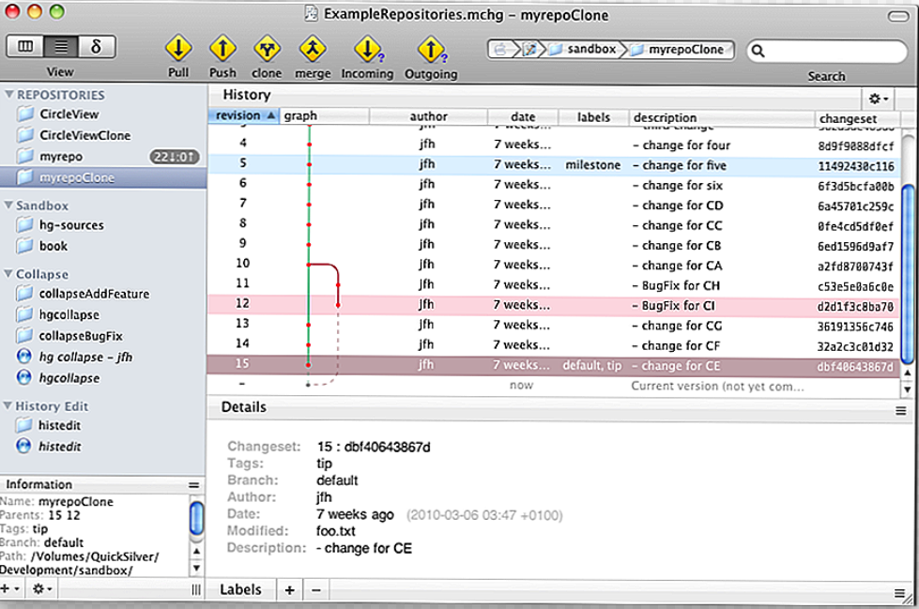 | * быстрая обработка данных * кросплатформенная поддержка * возможность работы с несколькими ветками проекта | * возможные совпадения хэш-кода отличных по содержанию ревизий * ориентирован на работу в консоли | Простой и отточенный интерфейс, и набор команд, возможность импортировать репозитории с других систем контроля версий, - сделают переход на Mercurial и обучение основным особенностями безболезненным и быстрым.
TFS | Комплексное решение, в состав которого входит и СКВ, и система сбора данных, и построения отчетов, и другие полезные функции. | 2005 г. | Централизованная | При создании проекта заранеевыбираются его параметры, которые можно выбирать самостоятельно или использовать шаблоны. | 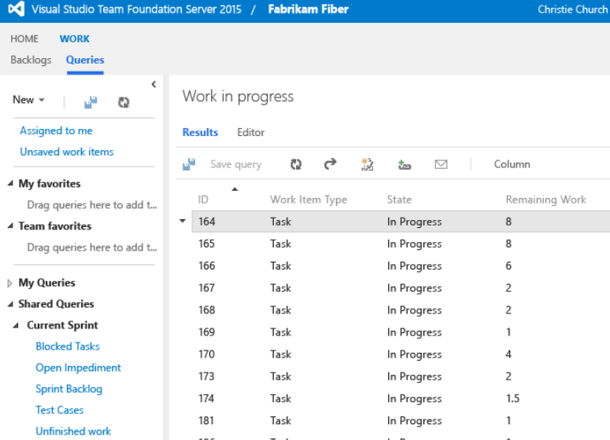 | *возможность совместно корректировать файлы проекта * создание веток проекта, а затем их объединение * откатывание на предыдущие версии | * не подходит для небольших разработок * трудно распространяется | Мощный и удобный иструмент, позволяющий не только управлять версиями исходного кода, но и полностью организовывать весь цикл разработки проекта от написания программ до их документации

